400
BRM516大山400km 07:00 スタート
 | （距離は参考値） |  |  |  |  |  |  | 2026/02/07修正
NO. | 区間 距離 | 積算距離 | S=信号 | 行先表示 | 進路 | ルート | 情報、その他 | クローズ
1 | 0.0 | 0.0 | スタート |  | 左 |  | スタート ゆるびの舎 | 16）7：30
2 | 0.2 | 0.2 | ┣字路 |  | 左 |  | 左折する
3 | 0.1 | 0.3 | ┳字路 |  | 右 |  | 右折する
4 | 0.3 | 0.6 | ╋字路 S |  | 左 | K185 | 左折して県道185号に入る
5 | 0.8 | 1.4 | ╋字路（無津） S | 撫川 | 直進 | K153 | 車両に注意！
6 | 3.4 | 4.8 | ┫字路 S | 吉備 | 左 | K153
7 | 2.6 | 7.4 | ┣字路 |  | 右 |  | 右折して南橋に入る
8 | 0.1 | 7.5 | ┳字路 |  | 左
9 | 2.7 | 10.2 | ┫字路 S |  | 左
10 | 2.2 | 12.4 | ┫字路 |  | 左 |  | 左折して高塚橋に入る
11 | 0.1 | 12.5 | ┳字路 |  | 右
12 | 5.0 | 17.5 | ┳字路 |  | 左
13 | 0.7 | 18.2 | ┳字路 |  | 左 | R429
14 | 17.0 | 35.2 | ┣字路 S | 津山 | 右 | R429
15 | 12.3 | 47.5 | ┳字路 | 津山、真庭 | 左 | R429
16 | 3.1 | 50.6 | ┫字路 | 真庭 | 左 | K30
17 | 4.2 | 54.8 | ┣字路 |  | 右 | K30
18 | 7.2 | 62.0 | ┫字路 S | 高梁 | 左 | R313
19 | 6.7 | 68.7 | 通過チェック１ |  | 直進 |  | セブンイレブン落合栗原店（右側） | 参考11：36
20 | 1.0 | 69.7 | ┣字路（美川橋南詰）S | 月田 | 右 | K84
21 | 8.8 | 78.5 | ┳字路 | 勝山 | 左 | K32
22 | 3.2 | 81.7 | ┳字路 S | 米子、日野 | 左 | R181
23 | 21.4 | 103.1 | ┣字路 | 蒜山 | 右 | K58
24 | 13.2 | 116.3 | ┳字路 | 勝山、倉吉 | 右 | R482
25 | 2.4 | 118.7 | ╋字路 S | 大山 | 直進 | R482
26 | 2.2 | 120.9 | ┣字路 | 下長田 | 右 | K422
27 | 5.0 | 125.9 | 通過チェック２ |  | 直進 |  | 道の駅蒜山高原（右側）の看板の写真 | 参考15：24
28 | 5.7 | 131.6 | ┣字路 |  | 右
29 | 1.2 | 132.8 | ┳字路 |  | 左 | R482
30 | 0.4 | 133.2 | ┫字路 S |  | 直進 | R313
31 | 0.9 | 134.1 | ┫字路 |  | 左
32 | 0.1 | 134.2 | ┫字路 | 蒜山別所 | 左 | K325
33 | 4.0 | 138.2 | ┳字路 |  | 右 | K115
34 | 1.2 | 139.4 | ┳字路 |  | 左 | R482
35 | 7.9 | 147.3 | ┣字路 | 倉吉 | 直進 | R179
36 | 10.4 | 157.7 | ┣字路 （今泉）S | 三朝温泉 | 右折 |  | 直進のトンネルは自転車は通行不可ですのでトンネルを迂回します。
37 | 0.2 | 157.9 | ╋字路（本泉） S | 大瀬 | 左折
38 | 0.7 | 158.6 | ╋字路（三朝町役場前） S | 倉吉 | 左折 | K21
39 | 2.1 | 160.7 | ┫字路 |  | 左折
40 | 0.2 | 160.9 | ┳字路（大原橋西）S | 米子、鳥取 | 右折 | R179
41 | 1.1 | 162.0 | 通過チェック３ |  | 直進 |  | セブンイレブン上灘小学校前店 | 参考17：40
42 | 0.9 | 162.9 | ┣字路 S |  | 斜左 | K205K38 | 斜め左方向に曲がり市役所通り/​県道205号/​県道38号に入る
43 | 1.5 | 164.4 | ╋字路 S |  | 右 |  | 右折する
44 | 0.3 | 164.7 | ╋字路 S |  | 左 | K205 | 左折して県道205号に入る
45 | 0.4 | 165.1 | ╋字路（小鴨橋東）S | 倉吉西、関金 | 直進 | R313
46 | 0.2 | 165.3 | ┣字路（小鴨橋西） S | 琴浦 | 直進 | K34 | ここは一旦、直進のレーンで直進します。
47 | 0.0 | 165.3 | ┣字路 S | 琴浦 | 右 | K151 | 複雑な交差点ですが、2段階右折をする要領で、すぐ先の信号を右折します。
48 | 13.0 | 178.3 | ╋字路 S | 野添 | 左 | K44
49 | 1.2 | 179.5 | ╋字路 | 赤崎 | 右 |  | 右折して広域農道に入る
50 | 10.5 | 190.0 | ╋字路 S | 大山 | 左 | K30
51 | 6.7 | 196.7 | ┣字路 |  | 右 |  | 七鳥橋ロードと表示が出ています。
52 | 6.2 | 202.9 | ┳字路 |  | 右 | K54 | 右折して県道54号に入る
53 | 0.1 | 203.0 | ┫字路 | 名和駅 | 左 |  | 左折して 農免農道 に向かう.直進しないよう注意！
54 | 0.1 | 203.1 | ┫字路 | 佐摩 | 左 | 農免道 | 左折して農免農道に入る
55 | 5.3 | 208.4 | ┳字路 | 大山、赤松 | 右 | K305 | 右折して畑橋/​県道305号に入る
56 | 0.8 | 209.2 | ╋字路 | 大山寺 | 左 | K36
57 | 1.8 | 211.0 | ╋字路 | 岸本、赤松 | 右 | K36
58 | 2.9 | 213.9 | ╋字路 | 伯耆 | 直進 | K36 | そのまま直進
59 | 3.1 | 217.0 | ┳字路 | 桝水高原 | 左折 | K52 | 左折して県道52号に入る
60 | 0.8 | 217.8 | ┣字路 | 溝口 | 右折 | K52
61 | 2.5 | 220.3 | ╋字路 | 溝口 | 右折 | K45
62 | 4.3 | 224.6 | ┳字路(溝口インター入口） | 新見、庄原 | 右折 | R181
63 | 9.4 | 234.0 | 通過チェック４ |  |  | R181 | ローソン江府町店 | 参考22:44
64 | 8.5 | 242.5 | ┣字路（塔の峰） S | 広島、庄原 | 右 | R180 | 直進レーンがあるので注意！
65 | 14.6 | 257.1 | ┳字路 | 庄原、新見 | 左 | R183
66 | 0.3 | 257.4 | ┫字路（諏訪） S | 新見、生山 | 直進
67 | 2.1 | 259.5 | ┣字路（日南町生山）S | 新見、上石見 | 直進 | K8 | コースから外れて右折すると、先にローソンがあります。
68 | 24.4 | 283.9 | ┳字路 S | 福山、東城 | 右 | R182 | 右折して国道182号に入る (福山/​東城 の表示)
69 | 12.6 | 296.5 | 通過チェック５ |  | 直進 |  | 道の駅 恋が窪の看板（写真） | 参考17）02:52
70 | 2.1 | 298.6 | ╋字路 S | 哲多 | 左 | K50
71 | 0.6 | 299.2 | Y字路 |  | 右 |  | 右車線を進む
72 | 0.5 | 299.7 | ╋字路 |  | 直進 | K50 | 県道50号を進む
73 | 21.8 | 321.5 | Y字路 | 成羽 | 右 | K33
74 | 22.5 | 344.0 | ┳字路（手川橋） S | 高梁、成羽 | 左 | R313
75 | 5.7 | 349.7 | 通過チェック６ |  | 直進 |  | セブンイレブン高梁成羽町東店 | 参考06：24
76 | 0.4 | 350.1 | ┣字路（日名口） S | 矢掛 | 右 | K35
77 | 17.7 | 367.8 | ┫字路 | 総社 | 左 | K80
78 | 12.1 | 379.9 | ╋字路 S |  | 右 |  | 右折する
79 | 1.4 | 381.3 | ╋字路 S |  | 直進 |  | この先、左側歩道を通行するほうが安全です。
80 | 0.7 | 382.0 | ╋字路 S |  | 直進 |  | そのまま直進。歩道を通行してください。
81 | 2.7 | 384.7 | ╋字路（富江ポンプ場前） S |  | 右 | K272
 | 1.0 | 385.7 | ╋字路（西郡） S |  | 左 | K270
83 | 6.1 | 391.8 | ╋字路 S |  | 右 |  | 右折し、土手沿い
84 | 3.5 | 395.3 | ╋字路 S |  | 右 |  | 県道手前の歩道橋を渡る。
85 | 0.1 | 395.4 | ╋字路（撫川橋） S |  | 左 | K153 | 撫川橋（交差点）を左折して、県道153号へ進む
86 | 1.1 | 396.5 | ┳字路 S | 早島 | 右 | K153 | 右折してそのまま 県道153号 を進む (早島 の表示)
87 | 3.3 | 399.8 | ╋字路（無津） S |  | 右折 | R2 | 無津（交差点）を右折し、歩道を走行しゴールのコンビニへ
88 | 0.2 | 400.0 | ゴール |  |  |  | セブンイレブン早島バイパス店 | 17）10：00

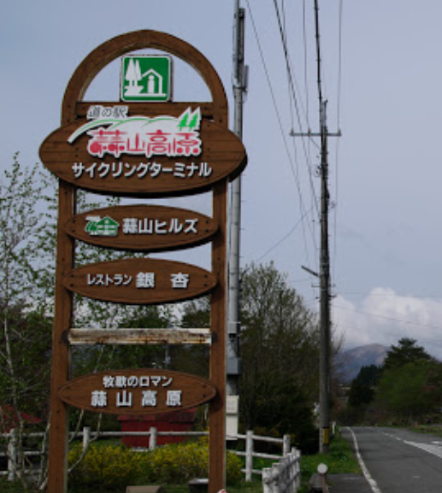
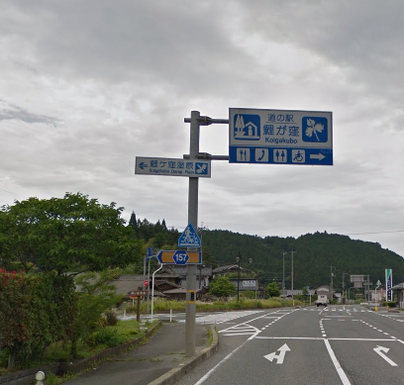

通過チェック２
通過チェック５

